상품제안서
광고 메모지박스 600매 | 상품코드: S38732

 |  |  |  |  |  |  | 02-713-8555 | www.synergygift.co.kr
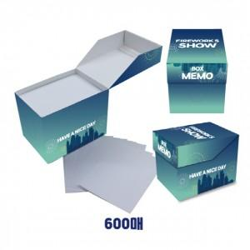

【상세/제작정보】 | <p><span style="font-size: 18.6667px;">※ 내지 1도 인쇄 별도문의 바랍니다.</span>​</p>

【인쇄/포장옵션】 | 풀칼라 / OPP(비닐)

【공급단가】 | 수량 | 1,000~ | 2,000~ | 3,000~ | 5,000~ | 10,000~
*VAT별도 | 단가 | 1,690원 | 1,660원 | 1,620원 | 1,560원 | 1,490원

【상품 URL】 | https://www.synergygift.co.kr:443/src/goods_detail.php?gdno=38732

